ES2023_F18_Graphique1
Graphique 1. Répartition des séjours en HAD selon le statut juridique et le mode de prise en charge principal en 2021

 |  |  |  | En %
Modes de prise en charge principaux1 | Séjours en établissements privés à but lucratif | Séjours en établissements privés à but non lucratif | Séjours en établissements publics | Ensemble des séjours
Soins techniques de cancérologie | 7.1 | 24.0 | 26.3 | 22.1
Soins palliatifs | 26.5 | 18.7 | 17.5 | 19.5
Pansements complexes et soins spécifiques (stomies compliquées) | 15.6 | 12.6 | 11.3 | 12.7
Traitement intraveineux | 12.1 | 9.7 | 14.9 | 11.6
Autres motifs de prise en charge1 | 22.7 | 14.1 | 12.9 | 15.1
Périnatalité | 2.0 | 6.0 | 6.8 | 5.6
Assistance respiratoire ou nutritionnelle | 6.0 | 5.2 | 5.1 | 5.3
Soins de nursing lourds | 3.7 | 2.6 | 1.7 | 2.5
Rééducation-réadaptation-éducation | 1.6 | 3.5 | 2.1 | 2.8
Post-traitement chirurgical | 2.6 | 3.4 | 1.5 | 2.7
Sortie précoce de chirurgie | 0.0 | 0.1 | 0.1 | 0.1
Ensemble | 100.0 | 100.0 | 100.0 | 100.0

1. Les autres motifs de prise en charge regroupent la prise en charge de la douleur, les transfusions sanguines, les surveillances d’aplasie et les autres traitements non cités ailleurs. Notes > Les modes de prises en charge principaux représentés ici sont ceux à l’admission. Ils sont agrégés selon un regroupement médical logique par rapport aux 23 modes de prises en charge existant dans le recueil. Les six premiers modes de prises en charge principaux représentent 86 % des séjours en HAD en 2021. En 2021, un séjour a été exclu du graphique, car il n’est pas possible de connaître son mode de prise en charge principal. Lecture > Les soins techniques de cancérologie sont le mode de prise en charge regroupant le plus grand nombre de séjours en HAD. Ils représentent 26 % des séjours des établissements publics, 24 % de ceux des établissements privés à but non lucratif et 7 % de ceux des établissements privés à but lucratif. Champ > France entière (incluant Saint-Martin et Saint-Barthélemy), y compris le SSA. Source > ATIH, PMSI-HAD 2021, traitements DREES.

ES2023_F18_Carte1
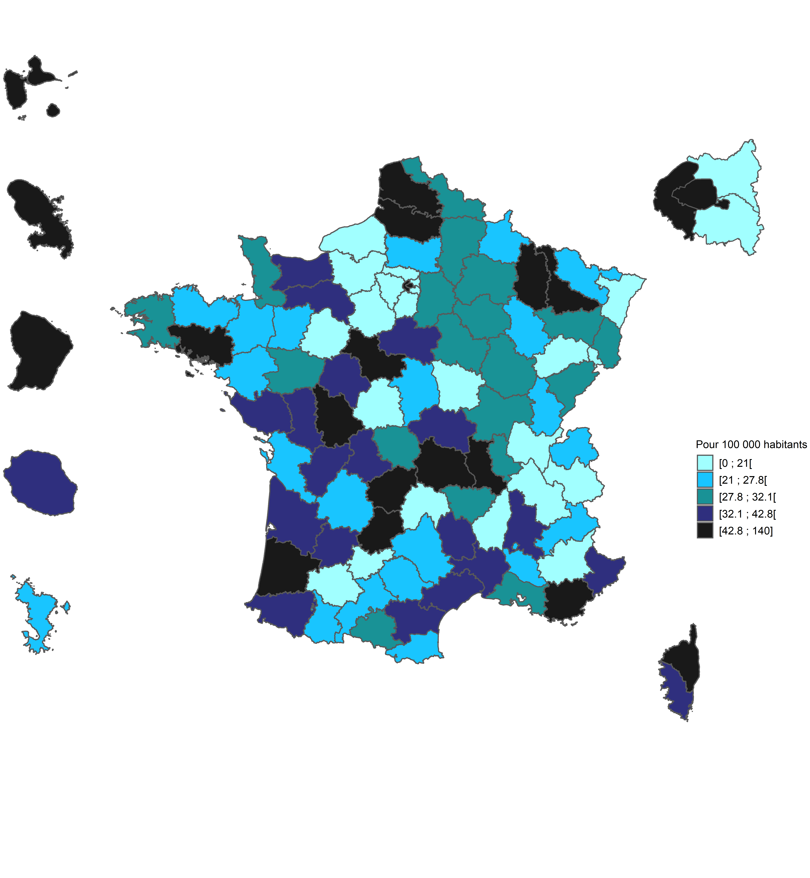
Carte 1. Densité des capacités de prise en charge en HAD par département en 2021

Code département | Département | Densité pour 100 000 habitants
01 | Ain | 15.9
02 | Aisne | 31.3
03 | Allier | 33.0
04 | Alpes-de-Haute-Provence | 0.0
05 | Hautes-Alpes | 21.3
06 | Alpes-Maritimes | 33.6
07 | Ardèche | 7.3
08 | Ardennes | 25.5
09 | Ariège | 29.4
10 | Aube | 29.0
11 | Aude | 39.7
12 | Aveyron | 22.9
13 | Bouches-du-Rhône | 28.4
14 | Calvados | 33.8
15 | Cantal | 10.4
16 | Charente | 34.2
17 | Charente-Maritime | 27.4
18 | Cher | 24.4
19 | Corrèze | 58.6
2A | Corse-du-Sud | 40.4
2B | Haute-Corse | 113.2
21 | Côte-d'Or | 29.2
22 | Côtes-d'Armor | 25.0
23 | Creuse | 30.5
24 | Dordogne | 26.4
25 | Doubs | 29.3
26 | Drôme | 34.5
27 | Eure | 15.1
28 | Eure-et-Loir | 16.3
29 | Finistère | 29.3
30 | Gard | 32.6
31 | Haute-Garonne | 21.6
32 | Gers | 15.6
33 | Gironde | 37.0
34 | Hérault | 39.4
35 | Ille-et-Vilaine | 26.9
36 | Indre | 16.2
37 | Indre-et-Loire | 41.5
38 | Isère | 11.5
39 | Jura | 23.3
40 | Landes | 59.6
41 | Loir-et-Cher | 73.4
42 | Loire | 44.4
43 | Haute-Loire | 28.2
44 | Loire-Atlantique | 23.4
45 | Loiret | 42.4
46 | Lot | 57.4
47 | Lot-et-Garonne | 33.3
48 | Lozère | 37.9
49 | Maine-et-Loire | 31.0
50 | Manche | 29.0
51 | Marne | 31.9
52 | Haute-Marne | 23.2
53 | Mayenne | 21.6
54 | Meurthe-et-Moselle | 52.6
55 | Meuse | 83.3
56 | Morbihan | 52.1
57 | Moselle | 24.0
58 | Nièvre | 14.9
59 | Nord | 28.6
60 | Oise | 21.4
61 | Orne | 36.3
62 | Pas-de-Calais | 46.9
63 | Puy-de-Dôme | 130.8
64 | Pyrénées-Atlantiques | 39.1
65 | Hautes-Pyrénées | 27.8
66 | Pyrénées-Orientales | 21.7
67 | Bas-Rhin | 18.4
68 | Haut-Rhin | 28.7
69 | Rhône | 30.8
70 | Haute-Saône | 12.8
71 | Saône-et-Loire | 29.2
72 | Sarthe | 15.9
73 | Savoie | 15.5
74 | Haute-Savoie | 21.0
75 | Paris | 60.5
76 | Seine-Maritime | 20.8
77 | Seine-et-Marne | 30.6
78 | Yvelines | 12.7
79 | Deux-Sèvres | 33.4
80 | Somme | 69.4
81 | Tarn | 25.3
82 | Tarn-et-Garonne | 20.9
83 | Var | 57.8
84 | Vaucluse | 26.7
85 | Vendée | 36.0
86 | Vienne | 47.1
87 | Haute-Vienne | 36.2
88 | Vosges | 30.0
89 | Yonne | 28.9
90 | Territoire de Belfort | 0.0
91 | Essonne | 4.6
92 | Hauts-de-Seine | 122.6
93 | Seine-Saint-Denis | 2.4
94 | Val-de-Marne | 0.0
95 | Val-d’Oise | 3.2
9A | Guadeloupe | 125.0
9B | Martinique | 53.4
9C | Guyane | 101.5
9D | La Réunion | 42.7
9F | Mayotte | 21.5

Note > Les bornes correspondent à une répartition en quintiles. Les capacités de prise en charge sont représentées par le nombre de patients pouvant être pris en charge simultanément. Champ > France entière (incluant Saint-Martin et Saint-Barthélemy), y compris le SSA. Sources > DREES, SAE 2021, traitements DREES ; Insee, estimation de la population au 1er janvier 2021.

